关系图
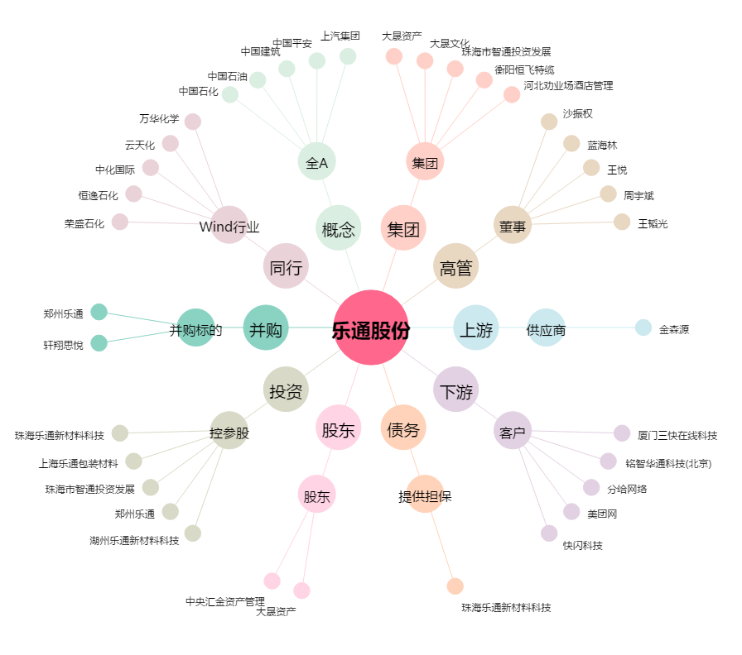
乐通股份[002319.SZ] - 关系概览图

